Sheet1
Data hasil scraping

1523267074-1351 | https://www.tripadvisor.co.id/Attraction_Review-g297710-d8555945-Reviews-Malang_City_Square-Malang_East_Java_Java.html | Kalau ini jadi Alun Alun malang ya cocok dan cukup. Kalau di jadikan icon masih belum cocok. Alun Alun malang ini skrng jadi bersih dan tamannya ok banget. Dibanding tahun 2000 jauh lah dan lebih bersih.
1523267074-1311 | https://www.tripadvisor.co.id/Attraction_Review-g297710-d8555945-Reviews-Malang_City_Square-Malang_East_Java_Java.html | Kami mengujungi kota malang dan mampir le Alun alun kota malang, alun alun kota ini sangat bersih dan rapih.
1523267074-1357 | https://www.tripadvisor.co.id/Attraction_Review-g297710-d8555945-Reviews-Malang_City_Square-Malang_East_Java_Java.html | taman yang cukup tertata. terdapat air mancur yang indah, tempat duduk, area bermain skate board. cukup nyaman untuk sekedar duduk-duduk di pagi atau sore.
1523267074-1419 | https://www.tripadvisor.co.id/Attraction_Review-g297710-d8555945-Reviews-Malang_City_Square-Malang_East_Java_Java.html | Menjadi salah satu tujuan kami kemarin. Menyempatkan untuk santai sejenak after dr Oen. Cukup jalan kaki dan foto foto cantik. Taman tertata rapi
1523267074-1413 | https://www.tripadvisor.co.id/Attraction_Review-g297710-d8555945-Reviews-Malang_City_Square-Malang_East_Java_Java.html | Alun-alun ini luas dan kini tertata lebih rapi, dengan air mancur yang akan menyala pada hari Minggu dan mempunyai lampu-lampu yang akan terlihat saat malam hari. Cocok juga untuk berolahraga, terdapat tempat bermain untuk anak-anak yang dijaga oleh staf, tempat bermain skateboard dan terkadang ada...Selengkapnya
1523267074-1499 | https://www.tripadvisor.co.id/Attraction_Review-g297710-d8555945-Reviews-Malang_City_Square-Malang_East_Java_Java.html | Alun-alun kota malang semakin cantik setelah direnovasi, tersedia bangku-bangku untuk menikmati suasansa kota malang dibawa h pohon tua yang rindang. Tempat terbuka yang baik untuk bermain.
1523267074-1487 | https://www.tripadvisor.co.id/Attraction_Review-g297710-d8555945-Reviews-Malang_City_Square-Malang_East_Java_Java.html | Bisa jadi inspirasi untuk kota kota lain di Indonesia untuk sekelas alun alun ini sgt bersih, tidak ada gembel, pengamen atau preman! taman bersih seger dan nyaman. Bagus!
1523267074-1529 | https://www.tripadvisor.co.id/Attraction_Review-g297710-d8555945-Reviews-Malang_City_Square-Malang_East_Java_Java.html | Alun alun kota malang baru saja sekitar 2 bulan direnovasi, dengan wajah baru, dimana terlihat lebih terbuka, dengan lampu yang terang pada malam hari dan ada kandang binatang antara lain kelinci, serta track jalan sepeda disekeliling alun alun, nampak lebih menyenangkan dibanding wajah lamanya, cukup...Selengkapnya
1523267074-1336 | https://www.tripadvisor.co.id/Attraction_Review-g297710-d8555945-Reviews-Malang_City_Square-Malang_East_Java_Java.html | Sangat gampang untuk menemukan area ini. Tempat yang cocock untuk wisata keluarga dengan air mancur ditengah taman.
1523267074-1451 | https://www.tripadvisor.co.id/Attraction_Review-g297710-d8555945-Reviews-Malang_City_Square-Malang_East_Java_Java.html | Wah kalau semua alun-alun dibuat seperti ini tentu warganya akan senang karena bisa rehat sejenak dari kesibukan rutinitas kerja,bisa bersantai sejenak bagi pelancong dari luar kota seperti kami dari Purwokerto saat reuni di Batu-Malang tanggal 9 April 2016. Senang rasanya bisa berfoto didepan ikon 'Alun-alun...Selengkapnya

Membuat data transaksi dengan setiap komentar sebagai itemset-nya

Tid | Items
1 | Kalau ini jadi Alun Alun malang ya cocok dan cukup. Kalau di jadikan icon masih belum cocok. Alun Alun malang ini skrng jadi bersih dan tamannya ok banget. Dibanding tahun 2000 jauh lah dan lebih bersih.
2 | Kami mengujungi kota malang dan mampir le Alun alun kota malang, alun alun kota ini sangat bersih dan rapih.
3 | taman yang cukup tertata. terdapat air mancur yang indah, tempat duduk, area bermain skate board. cukup nyaman untuk sekedar duduk-duduk di pagi atau sore.
4 | Menjadi salah satu tujuan kami kemarin. Menyempatkan untuk santai sejenak after dr Oen. Cukup jalan kaki dan foto foto cantik. Taman tertata rapi
5 | Alun-alun ini luas dan kini tertata lebih rapi, dengan air mancur yang akan menyala pada hari Minggu dan mempunyai lampu-lampu yang akan terlihat saat malam hari. Cocok juga untuk berolahraga, terdapat tempat bermain untuk anak-anak yang dijaga oleh staf, tempat bermain skateboard dan terkadang ada...Selengkapnya
6 | Alun-alun kota malang semakin cantik setelah direnovasi, tersedia bangku-bangku untuk menikmati suasansa kota malang dibawa h pohon tua yang rindang. Tempat terbuka yang baik untuk bermain.
7 | Bisa jadi inspirasi untuk kota kota lain di Indonesia untuk sekelas alun alun ini sgt bersih, tidak ada gembel, pengamen atau preman! taman bersih seger dan nyaman. Bagus!
8 | Alun alun kota malang baru saja sekitar 2 bulan direnovasi, dengan wajah baru, dimana terlihat lebih terbuka, dengan lampu yang terang pada malam hari dan ada kandang binatang antara lain kelinci, serta track jalan sepeda disekeliling alun alun, nampak lebih menyenangkan dibanding wajah lamanya, cukup...Selengkapnya
9 | Sangat gampang untuk menemukan area ini. Tempat yang cocock untuk wisata keluarga dengan air mancur ditengah taman.
10 | Wah kalau semua alun-alun dibuat seperti ini tentu warganya akan senang karena bisa rehat sejenak dari kesibukan rutinitas kerja,bisa bersantai sejenak bagi pelancong dari luar kota seperti kami dari Purwokerto saat reuni di Batu-Malang tanggal 9 April 2016. Senang rasanya bisa berfoto didepan ikon 'Alun-alun...Selengkapnya

Melakukan text preprocessing pada tiap itemset

Tokenisasi

Tid | Items
1 | Kalau, ini, jadi, Alun, Alun, malang, ya, cocok, dan, cukup., Kalau, di, jadikan, icon, masih, belum, cocok., Alun, Alun, malang, ini, skrng, jadi, bersih, dan, tamannya, ok, banget,. Dibanding, tahun, 2000, jauh, lah, dan, lebih, bersih.
2 | Kami, mengujungi, kota, malang, dan, mampir, le, Alun, alun, kota, malang,, alun, alun, kota, ini, sangat, bersih, dan, rapih.,
3 | taman, yang, cukup, tertata., terdapat, air, mancur, yang, indah,, tempat, duduk,, area, bermain, skate, board., cukup, nyaman, untuk, sekedar, duduk-duduk, di, pagi, atau, sore.
4 | Menjadi, salah, satu, tujuan, kami, kemarin., Menyempatkan, untuk, santai, sejenak, after, dr, Oen., Cukup, jalan, kaki, dan, foto, foto, cantik., Taman, tertata, rapi
5 | Alun-alun, ini, luas, dan, kini, tertata, lebih, rapi,, dengan, air, mancur, yang, akan, menyala, pada, hari, Minggu, dan, mempunyai, lampu-lampu, yang, akan, terlihat, saat, malam, hari., Cocok, juga, untuk, berolahraga,, terdapat, tempat, bermain, untuk, anak-anak, yang, dijaga, oleh, staf,, tempat, bermain, skateboard, dan, terkadang, ada...Selengkapnya
6 | Alun-alun, kota, malang, semakin, cantik, setelah, direnovasi,, tersedia, bangku-bangku, untuk, menikmati, suasansa, kota, malang, dibawa, h, pohon, tua, yang, rindang., Tempat, terbuka, yang, baik, untuk, bermain.
7 | Bisa, jadi, inspirasi, untuk, kota, kota, lain, di, Indonesia, untuk, sekelas, alun, alun, ini, sgt, bersih,, tidak, ada, gembel,, pengamen, atau, preman!, taman, bersih, seger, dan, nyaman., Bagus!
8 | Alun, alun, kota, malang, baru, saja, sekitar, 2, bulan, direnovasi,, dengan, wajah, baru,, dimana, terlihat, lebih, terbuka,, dengan, lampu, yang, terang, pada, malam, hari, dan, ada, kandang, binatang, antara, lain, kelinci,, serta, track, jalan, sepeda, disekeliling, alun, alun,, nampak, lebih, menyenangkan, dibanding, wajah, lamanya,, cukup...Selengkapnya
9 | Sangat, gampang, untuk, menemukan, area, ini., Tempat, yang, cocock, untuk, wisata, keluarga, dengan, air, mancur, ditengah, taman.
10 | Wah, kalau, semua, alun-alun, dibuat, seperti, ini, tentu, warganya, akan, senang, karena, bisa, rehat, sejenak, dari, kesibukan, rutinitas, kerja,bisa, bersantai, sejenak, bagi, pelancong, dari, luar, kota, seperti, kami, dari, Purwokerto, saat, reuni, di, Batu-Malang, tanggal, 9, April, 2016., Senang, rasanya, bisa, berfoto, didepan, ikon, 'Alun-alun...Selengkapnya

Case Folding

Tid | Items
1 | kalau, ini, jadi, alun, alun, malang, ya, cocok, dan, cukup, kalau, di, jadikan, icon, masih, belum, cocok, alun, alun, malang, ini, skrng, jadi, bersih, dan, tamannya, ok, banget, dibanding, tahun, jauh, lah, dan, lebih, bersih
2 | kami, mengujungi, kota, malang, dan, mampir, le, alun, alun, kota, malang, alun, alun, kota, ini, sangat, bersih, dan, rapih
3 | taman, yang, cukup, tertata, terdapat, air, mancur, yang, indah, tempat, duduk, area, bermain, skate, board, cukup, nyaman, untuk, sekedar, duduk-duduk, di, pagi, atau, sore
4 | menjadi, salah, satu, tujuan, kami, kemarin., menyempatkan, untuk, santai, sejenak, after, dr, oen., cukup, jalan, kaki, dan, foto, foto, cantik., taman, tertata, rapi
5 | alun-alun, ini, luas, dan, kini, tertata, lebih, rapi, dengan, air, mancur, yang, akan, menyala, pada, hari, minggu, dan, mempunyai, lampu-lampu, yang, akan, terlihat, saat, malam, hari, cocok, juga, untuk, berolahraga, terdapat, tempat, bermain, untuk, anak-anak, yang, dijaga, oleh, staf, tempat, bermain, skateboard, dan, terkadang, ada...selengkapnya
6 | alun-alun, kota, malang, semakin, cantik, setelah, direnovasi, tersedia, bangku-bangku, untuk, menikmati, suasansa, kota, malang, dibawah, pohon, tua, yang, rindang, tempat, terbuka, yang, baik, untuk, bermain
7 | bisa, jadi, inspirasi, untuk, kota, kota, lain, di, indonesia, untuk, sekelas, alun, alun, ini, sgt, bersih,, tidak, ada, gembel,, pengamen, atau, preman, taman, bersih, seger, dan, nyaman, bagus
8 | alun, alun, kota, malang, baru, saja, sekitar, bulan, direnovasi, dengan, wajah, baru, dimana, terlihat, lebih, terbuka, dengan, lampu, yang, terang, pada, malam, hari, dan, ada, kandang, binatang, antara, lain, kelinci, serta, track, jalan, sepeda, disekeliling, alun, alun, nampak, lebih, menyenangkan, dibanding, wajah, lamanya, cukup...selengkapnya
9 | sangat, gampang, untuk, menemukan, area, ini, tempat, yang, cocock, untuk, wisata, keluarga, dengan, air, mancur, ditengah, taman
10 | wah, kalau, semua, alun-alun, dibuat, seperti, ini, tentu, warganya, akan, senang, karena, bisa, rehat, sejenak, dari, kesibukan, rutinitas, kerja, bisa, bersantai, sejenak, bagi, pelancong, dari, luar, kota, seperti, kami, dari, purwokerto, saat, reuni, di, batu-malang, tanggal, april, senang, rasanya, bisa, berfoto, didepan, ikon, 'alun-alun...selengkapnya

Filtering , mengambil kata-kata yang terdapat pada daftar berikut dan membuang sisanya

 |  |  |  |  | antre | awas | bagus | bahaya | berantakan | bingung | bohong | bosan
 |  |  |  |  | ngantri | ati | gembira | berbahaya | berserakan | membingungkan | boong | membosankan |  | aman | berbahaya
 |  |  |  |  | mengantri | hati | senang |  | brantakan | bingungin | dibohongi | bosenin |  | bagus | buruk
 |  |  |  |  | antri | hati-hati | menyenangkan |  |  |  | diboongin | bosen |  | rapi | berantakan
 |  |  |  |  |  | ati2 | baik | kren |  |  | ketipu | bsn |  | bersih | kotor
 |  |  |  |  |  | ati-ati | indah | oke |  |  | ditipu | bsen |  | cepat | lama
 |  |  |  |  |  | hati2 | menarik | kece |  |  | penipu | bsan |  | dekat | jauh
 |  |  |  |  |  |  | nyaman | bgs |  |  | penipuan | bosn |  | lancar | macet
 |  |  |  |  |  |  | ok | sng |  |  | bhg |  |  | mudah | sulit
 |  |  |  |  |  |  | cantik | cntk |  |  |  |  |  | murah | mahal
 |  |  |  |  |  |  | luas | keren |  |  |  |  |  | sejuk | panas
 |  |  |  |  |  |  | gaul | mantap
 |  |  |  |  |  |  | mantab | super
 |  |  |  |  |  |  | mantaps | superr
 |  |  |  |  |  |  | gede | superrr
 |  |  |  |  |  |  | gde
 |  |  |  |  | cepat | copet | dekat | galak | mudah | hilang | jelek
 |  |  |  |  | cepet | dicopet | deket | judes | gampang | ilang | buruk
 |  |  |  |  | cpt | kecopetan | dkt | jutek | gmpg | kehilangan | sedih | sdih
 |  |  |  |  |  | pencopet |  | cemberut | gmpng | ilg | menyedihkan | jlek
 |  |  |  |  |  |  |  | masam | gmpang |  | parah | prah
 |  |  |  |  |  |  |  | sebal |  |  | sempit | smpt
 |  |  |  |  |  |  |  | menyebalkan |  |  | jlk | smpit
 |  |  |  |  |  |  |  | nyebelin |  |  | sdh | sempt

 |  |  |  |  | khas | kotor | mahal | panas | percuma | ramah | rapi
 |  |  |  |  | ciri | jorok | menguras | terik | sia sia | sopan | rapih
 |  |  |  |  | unik | ktr | mhl | pns | sia2 |  | beraturan
 |  |  |  |  |  | jrk |  |  | percuma |  | tertata
 |  |  |  |  |  |  |  |  |  |  | tertib
 |  |  |  |  |  |  |  |  |  |  | rp
 |  |  |  |  |  |  |  |  |  |  | rpih
 |  |  |  |  |  |  |  |  |  |  | rpi

 |  |  |  |  | sejuk | serobot | sesat | sulit | tawa | tenteram
 |  |  |  |  | dingin | nyerobot | tersesat | susah | senyum | tentram
 |  |  |  |  | segar | menyerobot | nyasar |  | tersenyum | tentrem
 |  |  |  |  | seger | serobotan |  |  | nyengir
 |  |  |  |  | mendung | nyrobot |  |  | lucu
 |  |  |  |  | rindang | srobot |  |  | mesem
 |  |  |  |  | dgn | srobotan
 |  |  |  |  | dgin
 |  |  |  |  | sgr | mndg
 |  |  |  |  | sger | mendg
 |  |  |  |  | sgar | mndung
 |  |  |  |  | segr | rndg

Stemming, memasukan kata-kata yang ada kedalam tiap-tiap kategori diatas sehingga hanya menjadi beberapa kategori seperti berikut

Tid | Items |  |  | aman | lama | 1
1 | bersih, bagus, bersih |  |  | antre | lancar | 2
2 | bersih, rapi |  |  | awas | macet | 3
3 | rapi, bagus, bagus |  |  | bagus | mahal | 4
4 | bagus, rapi |  |  | bahaya | mudah | 5
5 | bagus, rapi |  |  | berantakan | murah | 6
6 | bagus, sejuk, bagus |  |  | bersih | panas | 7
7 | bersih, bersih, sejuk, bagus, bagus |  |  | bingung | percuma | 8 |  |  |  |  | bagugs | bersih
8 | bagus |  |  | bohong | ramah | 9 |  |  |  |  | bersih | bersih
9 | mudah |  |  | bosan | rapi | 10 |  |  |  |  | bersih | bagus
10 | bagus, bagus |  |  | buruk | rawan | 11
 |  |  |  | cepat | sedih | 12
 |  |  |  | copet | sehat | 13
 |  |  |  | dekat | sembarangan | 14
 |  |  |  | galak | serobot | 15
 |  |  |  | hilang | sesat | 16
 |  |  |  | jauh | sulit | 17
 |  |  |  | kecelakaan | tawa | 18
 |  |  |  | khas | tenteram | 19
 |  |  |  | kotor | sejuk | 20

Kemudian buang kata-kata yang sama pada tiap itemset

Tid | Items
1 | bersih, bagus
2 | bersih, rapi
3 | rapi, bagus
4 | bagus, rapi
5 | bagus, rapi
6 | bagus, sejuk
7 | bersih, sejuk, bagus
8 | bagus
9 | mudah
10 | bagus

Lalu tambahkan item 'tempat wisata' pada tiap itemset. Pada kasus ini, tempat wisatanya adalah alun-alun kota malang (aakm)

Tid | Items
1 | bersih, bagus, aakm
2 | bersih, rapi, aakm
3 | rapi, bagus, aakm
4 | bagus, rapi, aakm
5 | bagus, rapi, aakm
6 | bagus, sejuk, aakm
7 | bersih, sejuk, bagus, aakm
8 | bagus, aakm
9 | mudah, aakm
10 | bagus, aakm

FP-Growth

tentukan frequent item dan nilai supportnya

bersih=3 | > | aakm 10 |  |  |  |  |  |  |  | 10/10=100%
bagus=8 |  | bagus 8 |  |  |  |  |  |  |  | 8/10=80%
aakm=10 |  | rapi 4 |  |  |  |  |  |  |  | 4/10=40%
rapi=4 |  | bersih 3 |  |  |  |  |  |  |  | 3/10=30%
sejuk=2 |  | sejuk 2 |  |  |  |  |  |  |  | 2/10=20%
mudah=1 |  | mudah 1 |  |  |  |  |  |  |  | 1/10=10%

tentukan minimal item support count

minimal item support count = 20%

bangun kembali itemset dengan minimal item support count yang telah ditentukandan urutkan

Tid | Items
1 | aakm, bagus, bersih
2 | aakm, rapi, bersih
3 | aakm, bagus, rapi
4 | aakm, bagus, rapi
5 | aakm, bagus, rapi
6 | aakm, bagus, sejuk
7 | aakm, bagus, bersih, sejuk
8 | aakm, bagus
9 | aakm
10 | aakm, bagus

Bangun pohon sesuai dengan Transaction Id

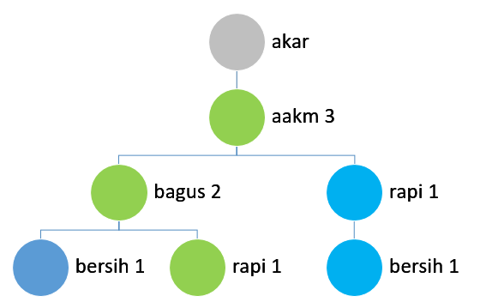
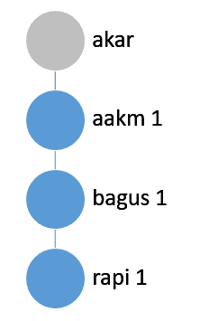
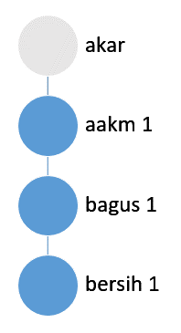
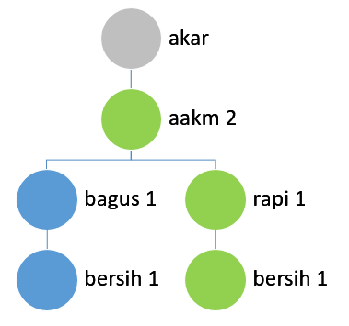
Tid 1 |  |  |  |  | Tid 2 |  |  |  |  |  |  | Tid 3
aakm, bagus, bersih |  |  |  |  | aakm, rapi, bersih |  |  |  |  |  |  | aakm, bagus, rapi

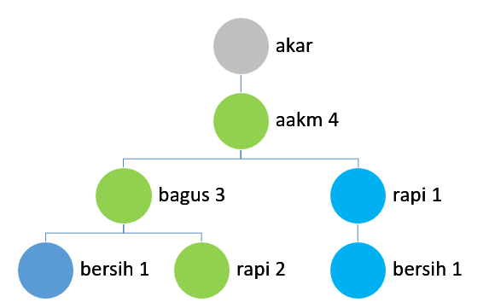
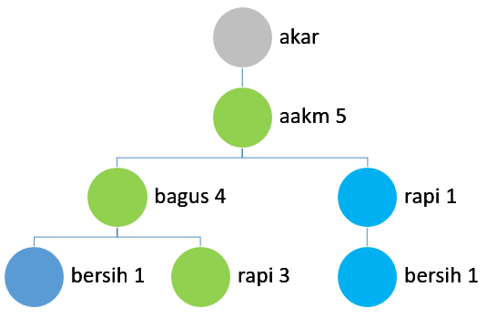
Tid 4 |  |  |  |  |  |  |  | Tid 5
aakm, bagus, rapi |  |  |  |  |  |  |  | aakm, bagus, rapi

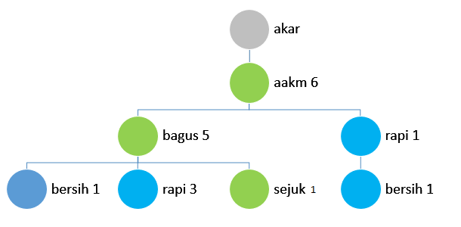
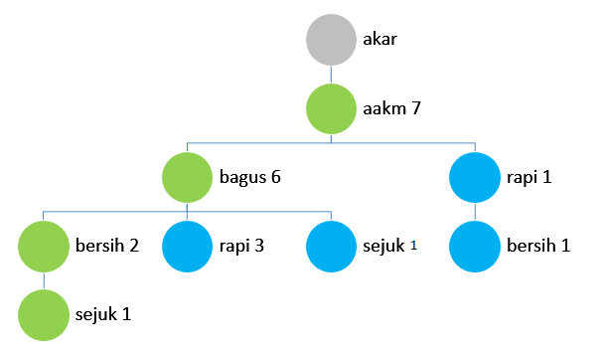
 |  |  |  |  |  |  |  | Tid 7
Tid 6 |  |  |  |  |  |  |  | aakm, bagus, bersih, sejuk
aakm, bagus, sejuk

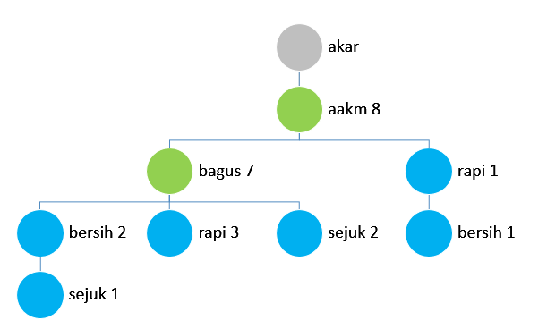
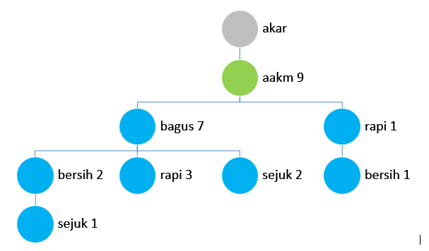
Tid 8 |  |  |  |  |  |  |  | Tid 9
aakm, bagus |  |  |  |  |  |  |  | aakm

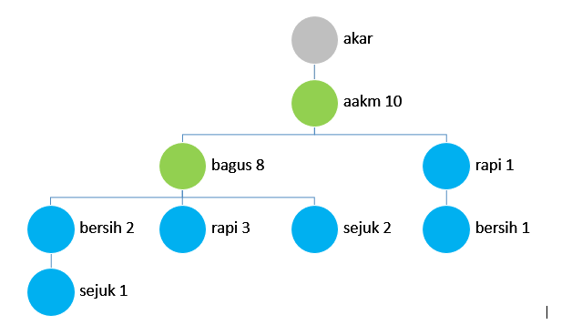
Tid 10
aakm, bagus

Buat conditional pattern base berdasarkan pohon yang terbentuk

 |  |  |  |  | bersih-> | akar-aakm(1)-bagus(1)
Suffix | Conditional Pattern Base |  |  |  | bersih-> | akar-aakm(2)-bagus(2)
Sejuk | {aakm:1, bagus:1, bersih:1}, {aakm:1, bagus:1}
Bersih | {aakm:2, bagus:2}, {aakm:1, rapi:1}
Rapi | {aakm:3, bagus:3}, {aakm:1}
Bagus | {aakm:8}
Aakm | null

Menghitung support tiap prefix

suffix {sejuk}: |  |  | suffix {bersih}: |  |  | suffix {rapi} |  |  | suffi {bagus}:
support {aakm} | 2/10 |  | support {aakm} | 3/10 |  | support {aakm} | 4/10 |  | support {aakm} | 8/10
support {bagus} | 2/10 |  | support {bagus} | 2/10 |  | support {bagus} | 3/10
support {bersih} | 1/10 |  | support {rapi} | 1/10

Membuat Conditional FP-tree

Suffix | Conditional FP-tree
Sejuk | {aakm:2, bagus:2}
Bersih | {aakm:3 bagus:2}
Rapi | {aakm:4, bagus:3}
Bagus | {aakm:8} |  |  |  |  |  |  |  |  |  |  |  | aakm 10
 |  |  |  |  |  |  |  |  |  |  |  |  | bagus 8
 |  |  |  |  |  |  |  |  |  |  |  |  | rapi 4
 |  |  |  |  |  |  |  |  |  |  |  |  | bersih 3
Menghitungg support dari conditional fp-tree |  |  |  | Menghitung confidence |  |  |  |  |  |  |  |  | sejuk 2
 |  |  |  |  |  |  |  |  |  |  |  |  | mudah 1
no | frequent item | support |  | no | frequent item | support(A,B) | support (A) | confidence
1 | aakm, sejuk | 0,2 |  | 1 | aakm, sejuk | 0.2 | 1 | 0.2
2 | bagus, sejuk | 0,2 |  | 2 | bagus, sejuk | 0.2 | 0.8 | 0.25
3 | aakm, bagus, sejuk | 0,2 |  | 3 | aakm, bagus, sejuk | 0.2 | 0.8 | 0.25
4 | aakm, bersih | 0,3 |  | 4 | aakm, bersih | 0.3 | 1 | 0.3
5 | bagus, bersih | 0,2 |  | 5 | bagus, bersih | 0.2 | 0.8 | 0.25
6 | aakm, bagus, bersih | 0,2 |  | 6 | aakm, bagus, bersih | 0.2 | 0.8 | 0.25
7 | aakm, rapi | 0,4 |  | 7 | aakm, rapi | 0.4 | 1 | 0.4
8 | bagus, rapi | 0,3 |  | 8 | bagus, rapi | 0.3 | 0.8 | 0.375
9 | aakm, bagugs, rapi | 0,3 |  | 9 | aakm, bagugs, rapi | 0.3 | 0.8 | 0.375
10 | aakm, bagus | 0,8 |  | 10 | aakm, bagus | 0.8 | 1 | 0.8

Menghitung Lift Ratio

no | frequent item | confidence | benchmark conf | lift ratio
1 | aakm, sejuk | 0.2 | 0.2 | 1
2 | bagus, sejuk | 0.25 | 0.2 | 1.25
3 | aakm, bagus, sejuk | 0.25 | 0.2 | 1.25
4 | aakm, bersih | 0.3 | 0.3 | 1
5 | bagus, bersih | 0.25 | 0.3 | 0.83333333333
6 | aakm, bagus, bersih | 0.25 | 0.3 | 0.83333333333
7 | aakm, rapi | 0.4 | 0.4 | 1
8 | bagus, rapi | 0.375 | 0.4 | 0.9375
9 | aakm, bagugs, rapi | 0.375 | 0.4 | 0.9375
10 | aakm, bagus | 0.8 | 0.8 | 1

